Лист1
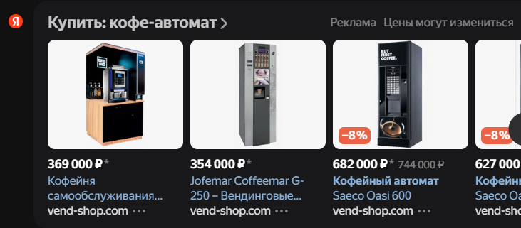
Ключевые партнеры | Ключевые виды деятельности | Предоставляемая ценность |  | Взаимоотношения с клиентами | Клиенты
Производители оборудования, публичные заведения, мастера по ремонту, обслуживающий персонал | Производство и реализация кофе-автоматов, а также их обслуживание, ремонт, реклама (?) | Продажа кофе-автоматов, приносящих доход их будущим владельцам и кофе покупателям [сонным студентам] |  | Веб-сайт, горячая линия | Владельцы помещений: рестораны, офисные центры, университеты, клубы, и в общем люди, стремящиеся заработать с помощью данной франшизы

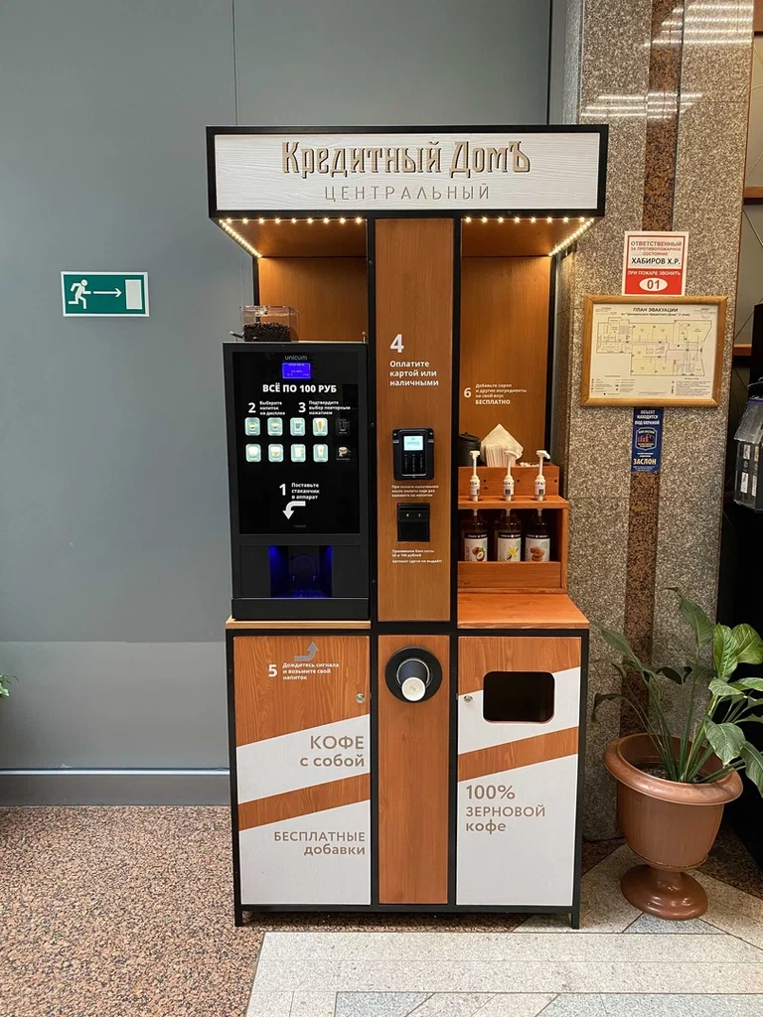
 | Ключевые ресурсы |  |  | Каналы сбыта
 | Предпринимательские навыки, капитал, сотрудники производства и обслуживания |  |  | Шоу-румы с оборудованием компании, куда приходят будущие покупатели для оценки кофе-автоматов для последующей покупки / рекламные агенты, которые предлагают владельцам помещений франшизу

Издержки |  |  | Доходы
Зарплаты сотрудникам, плата за тех. обслуживание, сырье/расходники, аренда, реклама (?) |  |  | Продажа кофе, изготовленного из закупленного сырья, с наценкой; продажа, ремонт и обслуживание кофе-автоматов и запчастей

